Sheet1
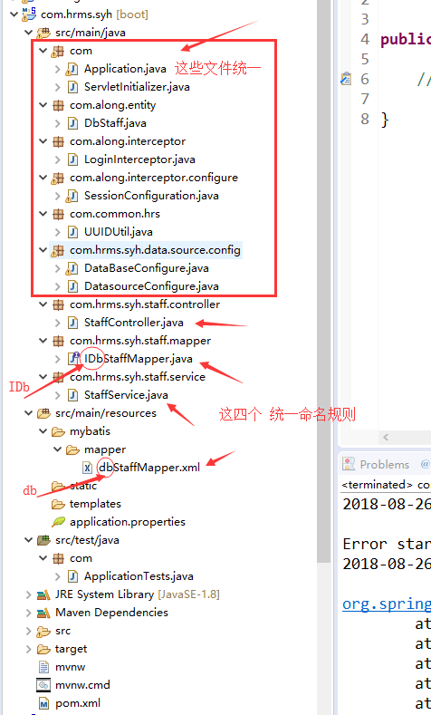
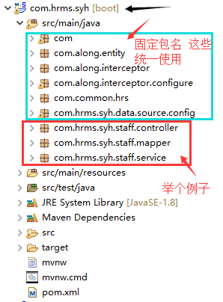
第四小组任务分工表
项目名称：人力资源管理系统 （com.hrms.syh）
负责人 | 功能模块 | 包名 | 备注
吴娜 | 系统用户管理（user） | com.hrms.syh.user.controller
 |  | com.hrms.syh.user.mapper
 |  | com.hrms.syh.user.service
 | 组织机构管理（department） | com.hrms.syh.department.controller
 |  | com.hrms.syh.department.mapper
 |  | com.hrms.syh.department.service
方箫 | 入职管理（staff） | com.hrms.syh.staff.controller | 可以考虑合并为一个
 |  | com.hrms.syh.staff.mapper
 |  | com.hrms.syh.staff.service
 | 人事档案管理（archive） | com.hrms.syh.archive.controller
 |  | com.hrms.syh.archive.mapper
 |  | com.hrms.syh.archive.service
张锐 | 人事调动管理（transfer） | com.hrms.syh.transfer.controller
 |  | com.hrms.syh.transfer.mapper
 |  | com.hrms.syh.transfer.service
 | 制度文件管理（file） | com.hrms.syh.file.controller
 |  | com.hrms.syh.file.mapper
 |  | com.hrms.syh.file.service
黄锦乐 | 考勤管理（check） | com.hrms.syh.check.controller
 |  | com.hrms.syh.check.mapper
 |  | com.hrms.syh.check.service
多俊睿 | 薪资管理（salary） | com.hrms.syh.salary.controller
 |  | com.hrms.syh.salary.mapper
 |  | com.hrms.syh.salary.service

项目文件结构示例：

